Question
Contexte |  | Résultat à obtenir
 | Une compagnie aérienne change son logiciel d'Enregistrement des passagers dans toutes les escales du monde. |  | On cherche à construire un jeu de données OPTIMISÉ permettant de tester le logiciel d'enregistrement
 |  |  | Il devra comprendre des vols LC et MC, des passagers indiv/groupe, enfant, plat spéciaux, handicapé, etc…
Enregistrer les passager consiste, à l'arrivée à l'aéroport : |  |  | Chaque "ligne" du jeu de données pourra être utilisée pour vérifier plusieurs exigences, mais doit rester cohérente et réaliste
 | A vérifier le billet et l'identité de chaque personne,
 | A lui donner une place dans l'avion, | Démarche :
 | A émettre sa "Carte d'embarquement" qui va l'autoriser passer la douane, accéder à certaines zones réservées et à entrer/embarquer ensuite dans l'avion. |  | Comprendre l'objectif du jeu de données : On cherche a réaliser le moins de tests possible assurant la meilleure couverture possible Certaines données peuvent être mutualisées dans les cas de test, car elles ne modifient pas le traitement, Par exemples, plusieurs passagers peuvent partager le même vol ou le même horaire. D'autres données sont susceptibles de modifier le traitement, ou justifient d'être spécifiées dans le JDD : Groupe, UM, BB, PMR, repas choisi, classe … Analyser et comprendre les données dont on dispose. Piste de réponse : Un tableau dont chaque ligne représentera un passager "intéressant à tester". Chaque colonne représentera une caractéristique nécessaire de ce passager. TIP : Utiliser le fichier Générateur_JDD_Nom_Prénom_Téléphone_v1.0.xlsx peut faciliter les choses ,,, (téléchargeable sur le Moodle : https://moodle.ecoleql.fr/mod/resource/view.php?id=1997)
 | 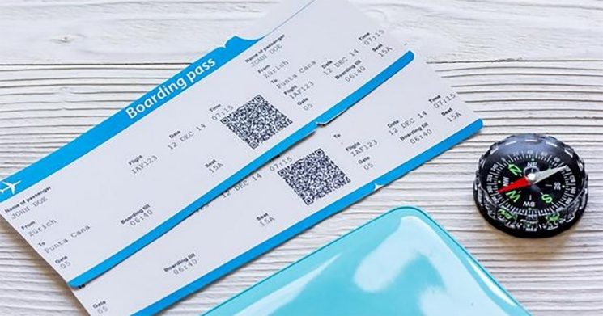
 | Généralement munie d’un code-barres unique appelé BCBP (bar-coded boarding pass), la carte d’embarquement est un document essentiel pour passer dans la zone sécurisée et démontre que son détenteur à l’autorisation d’embarquer à bord du vol indiqué sur celle-ci. La validité des cartes d’embarquement est vérifiée à l’aide de lecteurs automatiques à la porte d’embarquement. Ce dernier permet de maintenir à jour les bases de données des compagnies aériennes indiquant que le passager est à bord et que les bagages enregistrés doivent demeurer dans l’appareil. Disponible en format électronique ou papier, on y retrouve au minimum le nom du passager, ainsi que des informations concernant le vol telles que le nom de la compagnie aérienne, le numéro de vol et le siège, la date et l’heure du vol, ainsi que les villes de départ et d’arrivée. D’autres détails indiquant les avantages d’un passager (comme l’accès aux salons ou un embarquement prioritaire) peuvent aussi y être inscrits pour démontrer rapidement l’admissibilité du voyageur.
Contraintes & Définitions
 | L'ensemble des passagers d'un vol doit être enregistré entre H-2 et H-30 min par rapport à l'heure de départ prévue du vol
 | Un enfant de moins de 12 ans voyageant seul (UM : Unaccompanied Minor) doit être accompagné par un steward (incrit sur sa carte d'embarquement)
 | Une personne à mobilité réduite (PMR) peut demander l'aide d'un personnel dédié pour être accompagnée jusqu'à l'avion,
 | Un vol a une escale de départ, une escale d'arrivée, un type avion, un horaire de départ (ou d'arrivée) programmé, un horaire de départ (ou d'arrivée) réel
 | Un type d'avion implique un nombre de passagers maximum et une utilisation Long Courrier ou Moyen Courrier (LC/MC)
 | Un passager a un âge, peut être handicapé, voyage en individuel ou en groupe, possède un billet avec des desiderata particuliers
 | Un bébé possède un billet, rattaché à celui du représentant légal qui l'accompagne, mais n'a pas de siège attribué
 | Un passager qui possède une carte de fidélité bénéficie d'accès et de services réservés,
 | SCT (Scheduled Time) représente l'horaire prévu ou programmé pour le vol, généralement exprimé en heure locale de départ ou d'arrivée. Exemple : Si SCT = 1400, cela signifie que le vol est programmé pour partir ou arriver à 14h00, selon qu'il s'agit d'un horaire de départ ou d'arrivée. EST (Estimated Time) représente l'heure estimée réelle pour le départ ou l'arrivée, basée sur les dernières informations disponibles, comme des retards, des conditions opérationnelles, ou d'autres facteurs. Exemple : Si EST = 1430, cela signifie que l'heure estimée (révisée) de départ ou d'arrivée est 14h30. SCT indique donc l'horaire officiel et EST donne une mise à jour estimée en temps réel. Ces deux informations sont cruciales pour les passagers et l'équipe opérationnelle afin de suivre les modifications éventuelles par rapport au planning initial.

Résultat à obtenir
 | On cherche à construire un jeu de données OPTIMISÉ permettant de tester le logiciel d'enregistrement
 | Il devra comprendre des vols LC et MC, des passagers indiv/groupe, enfant, plat spéciaux, handicapé, etc…
 | Chaque "ligne" du jeu de données pourra être utilisée pour vérifier plusieurs exigences, mais doit rester cohérent et réaliste

Démarche :
 | Comprendre l'objectif du jeu de données :
 | On cherche a réaliser le moins de tests possible assurant la meilleure couverture possible
 | Certaines données peuvent être mutualisées dans les cas de test, car elles ne modifient pas le traitement
 | Par exemples, plusieurs passagers peuvent partager le même vol ou le même horaire
 | D'autres données sont susceptibles de modifier le traitement, ou justifient d'être spécifiées dans le JDD :
 | Groupe, UM, BB, PMR, repas choisi, classe …

 | Généralement munie d’un code-barres unique appelé BCBP (bar-coded boarding pass), la carte d’embarquement est un document essentiel pour passer dans la zone sécurisée et démontre que son détenteur à l’autorisation d’embarquer à bord du vol indiqué sur celle-ci. La validité des cartes d’embarquement est vérifiée à l’aide de lecteur automatique à la porte d’embarquement. Ce dernier permet de maintenir à jour les bases de données des compagnies aériennes indiquant que le passager est à bord et que les bagages enregistrés doivent demeurer dans l’appareil.
 | Disponible en format électronique ou papier, on y retrouve au minimum le nom du passager, ainsi que des informations concernant le vol telles que le nom de la compagnie aérienne, le numéro de vol et le siège, la date et l’heure du vol, ainsi que les villes de départ et d’arrivée. D’autres détails indiquant les avantages d’un passager comme l’accès aux salons ou un embarquement prioritaire peuvent aussi être inscrits pour démontrer rapidement l’admissibilité du voyageur.

